2026BRM912西東京300km天城越え_順回り
2026BRM912西東京300km天城越え_順回り キューシート v0.96 |  |  |  |  |  |  |  | 2026-07-22
（距離は目安です。あらかじめ使い慣れた地図でコースを確認してください。） R＝国道 K=県道 T=都道 S=信号 止=一旦停止
参考写真はキューシート下部に表示しています。 |  |  |  |  |  |  | RWG | https://ridewithgps.com/routes/55363048

No. | 総距離 | 区間 | 信号 一旦停止 | 交差点 の形 | 進行 方向 | 交差点名等（Sは信号あり） PCのOPEN/CLOSE | 路線名 | 備考
1 | 0.0 | 0.0 |  |  | 左 | スタート,芹沢公園北管理棟 | 市道 | 6:00-6:30 駐車場ゲートに車止めチェーンあり注意！③ 公園内は押し歩き,芝生内には入らない。公園を出て左方向へスタートする。
2 | 0.1 | 0.1 | S | ╋ | 左 | 名無しS | 市道 | 公園角
3 | 2.6 | 2.5 | 感S | ╋ | 左 | 名無しS | K51 | 感応信号 二輪車用押しボタンを押す。
4 | 6.2 | 3.5 | S | ╋ | 右 | [鶴松] S | 市道 | 左角にマクドナルド
5 | 6.2 | 0.1 |  | ╋ | 左 |  | 市道 | 正面に見える橋は渡らない。生活道路なので歩行者に十分注意
6 | 6.3 | 0.1 |  | Y | 斜め右 |  | 市道 | 道なりに進む
7 | 7.6 | 1.3 | 止 | ╋ | 右 |  | 市道
8 | 8.3 | 0.7 | S | ╋ | 右 | [あゆみ橋東]S | 市道
9 | 8.8 | 0.5 | S | ┳ | 左 | [あゆみ橋西入口]S | ​K601
10 | 9.0 | 0.1 | S | ┳ | 右 | [東町郵便局前]S | K40
11 | 10.1 | 1.1 |  | Y | 斜め左 |  | K603 | 水引S横断した先を直ぐに斜め左方向へ
12 | 12.0 | 1.9 | S | ┳ | 右 | [船子洞門]S | R246 | 斜め右方向に曲がる
13 | 18.0 | 6.0 | S | ╋ | 左 | [板戸]S | K63 | 標示[大磯]
14 | 30.3 | 12.3 | S | ┳ | 右 | [国府新宿]S | R1 | 標示[沼津/小田原]
15 | 42.9 | 12.6 | S | ┳ | 左 | [小田原市民会館前]S | R1
16 | 43.1 | 0.3 | S | ┳ | 右 | [本町]S | R1
17 | 44.1 | 1.0 | S | ╋ | 左 | [早川口]S | R135 | 標示[熱海/​湯河原]
18 | 66.3 | 22.2 | S | ┫ | 左 | [東海岸町]S | R135 | 標示[伊東/三島]
19 | 67.0 | 0.6 | S | ┣ | 右 | 名無しS |  | 標示[伊東/三島],直進車に注意
20 | 67.1 | 0.1 |  | ┳ | 左 |  | R135 | 標示[下田/伊東]
21 | 67.6 | 0.6 |  | Y | 斜め左 | 錦ヶ浦トンネル迂回 | 側道/R135 | Hotel New Akao看板あり
22 | 68.4 | 0.8 |  | ┫ | 左 | 次のトンネルも迂回 | 側道/R135 | トンネル迂回,国道復帰直後の側道へ,標示[←錦ヶ浦]
23 | 70.3 | 1.9 |  | ┫ | 左 | 赤根トンネル迂回 | 側道/R135
24 | 75.4 | 5.1 | S | ┫ | 左 | [網代]S | 市道 | 網代トンネル迂回
25 | 75.6 | 0.2 |  | ╋ | 右 |  | 市道 | 車線は道なり,右折直後左側｢菓子舗間瀬｣本店あり
26 | 76.2 | 0.6 | 止 | ┳ | 左 | 国道復帰 | R135 | 立岩トンネル内歩道あり
27 | 84.4 | 8.2 | S | ┣ | 直進 | [岩松]S | R135 | 順回り、逆回りの分岐点です
28 | 89.1 | 4.7 |  | Y | 左 |  | K109 | 標示[川奈駅],汐吹公園駐車場より400m先で法面工事中,通行注意。
29 | 92.0 | 2.9 |  | ┣ | 右 |  | K109 | 標示[川奈駅],センターライン沿いに鋭角に曲がる
30 | 93.1 | 1.0 | 止 | ┳ | 左 |  | K109 | ピンクの家とライオンズマンションの間
31 | 104.3 | 11.3 | S | ┳ | 左 | [城ヶ崎入口]S | R135 | 標示[←下田/東伊豆]
32 | 105.1 | 0.8 | S | ╋ | 左側 | PC1セブンイレブン伊東八幡野店 【open/close 9:05/13:00】 [中大見口]S | R135 | レシート取得 標示[↑下田/東伊豆]
33 | 142.0 | 36.9 |  | Y | 斜め左 |  | 市道 | 分岐点を左前方へ進む 武ヶ浜バス停が目印
34 | 142.3 | 0.3 |  | ╋ | 左 |  | 市道 | みなと橋を渡りすぐ川沿いを左折,道狭し歩行者注意
35 | 142.8 | 0.6 |  | ┳ | 左 |  | 市道 | 左折直後に右側に｢昭和湯｣あり
36 | 142.9 | 0.0 | 止 | ╋ | 左 |  | K117
37 | 143.0 | 0.1 |  |  | 左側 | PC2 ペリー艦隊来航記念碑（胸像） 【open/close 10:12/15:32】 | K117 | ペリー艦隊来航記念碑①とブルベカードの氏名面を撮影、折り返し
38 | 143.5 | 0.5 |  | ┣ | 右 |  |  | 右折してすぐ左側に裁判所,その先左側に宝福寺あり
39 | 144.2 | 0.7 | S | ╋ | 右 | [中島橋]S | R135
40 | 158.2 | 14.0 | S | ┫ | 左 | [谷津]S | K14/R414 | 標示[三島/伊豆市]
41 | 173.3 | 15.1 |  | ┃ | 直進 | 新天城トンネル入り口 | R414
42 | 184.2 | 10.9 | S | ┣ | 右 | [市山]S | K349
43 | 193.7 | 9.5 | S | ┳ | 右 | [鮎見橋]S | K12
44 | 199.2 | 5.5 |  |  | 右側 | PC3 ローソン中伊豆八幡店 【open/close 11:51/19:16】 | K12 | レシート取得
45 | 202.1 | 2.9 |  | Y | 右 | 冷川IC | K12 | 標示[伊東]へ,伊豆スカイラインに入らない
46 | 202.5 | 0.4 | S | ┣ | 右 | [冷川]S | K12 | 標示[伊東]
47 | 206.0 | 3.5 |  | ┫ | 左 |  | K12 | 標示[伊東] 冷川トンネル通過
48 | 211.5 | 5.5 | S | ┫ | 左 | [中伊豆ＢＰ入口]S | K12 | 交差点左手前にセブン
49 | 215.1 | 3.6 | S | ┳ | 右 | [広野一丁目]S | K12
50 | 216.3 | 1.2 | S | ┳ | 左 | [大川橋]S | R135,市道 | 標示[熱海/伊東駅]
51 | 219.1 | 2.8 | S | ┳ | 左 | [岩松]S | R135
52 | 258.4 | 39.3 | S | ╋ | 右 | [早川口]S | R1 | 標示[横浜/平塚],2段階右折,右折後左側車線を進む
53 | 259.4 | 1.0 | S | ┫ | 直進 | [本町]S |  | S手前で歩道に上がり歩行者Sで直進.左矢印が先に出るので必ず歩道に上がる
54 | 260.1 | 0.7 | 止 | ┳ | 左
55 | 260.2 | 0.1 | S | ╋ | 右 | [新宿]S | R1
56 | 261.7 | 1.5 |  |  | 左側 | PC4 セブンイレブン小田原東町5丁目店 【open/close 13:49/23:28】 | R1 | レシート取得
57 | 272.2 | 10.5 | S | ┫ | 左 | [国府新宿]S | K63 | 標示[伊勢原/小田原厚木道路]
58 | 284.5 | 12.3 | S | ╋ | 右 | [板戸]S | R246 | 標示[渋谷/厚木]
59 | 290.4 | 5.9 |  | Y | 左 |  | K603 | 標示[厚木市街],左車線を使用して 県道603号 を進む
60 | 292.2 | 1.8 |  | Y | 左 | 分岐 |  | 斜め左方向へ進む,進行方向左側に｢オノヅカピーナッツ｣
61 | 292.4 | 0.2 | S | ┳ | 右 | 名無しS | K603
62 | 293.6 | 1.2 | S | ╋ | 左 | [東町郵便局前]S | K601
63 | 293.7 | 0.1 | S | ┣ | 右 | [あゆみ橋西入口]S | 市道
64 | 294.2 | 0.5 | S | ╋ | 左 | [あゆみ橋東]S | 市道
65 | 294.6 | 0.4 |  | Y | 右 |  | 市道 | 道なりに斜め右方向に進む
66 | 294.9 | 0.3 |  | ╋ | 左 |  | 市道
67 | 296.7 | 1.8 | 止 | ┳ | 左 |  | K46
68 | 299.8 | 3.1 | 感S | ╋ | 右 | 名無しS | 市道 | 感応信号 二輪車用押しボタンを押す。
69 | 301.5 | 1.7 |  |  | 右側 | ゴール ローソン座間栗原北店【open/close 9/12（土）15:00/ 9/13（日）2:00】 | 市道 | レシート取得のこと,レシート取得後は速やかにゴール受付へ, 夜間はセルフレジになる,どうしてもレシートを受け取れない場合は直接ゴール受付へ来てください。
70 | 302.3 | 0.8 | S | ╋ | 右 | 名無しS | 市道 | 公園角
71 | 302.4 | 0.1 |  | ┣ | 右側 | ゴール受付,芹沢公園北管理棟(軒下) |  | ※公園駐車場ゲートに車止めチェーンあり注意！進入は押し歩きで！②

 | 参照
① |  |  |  | ②
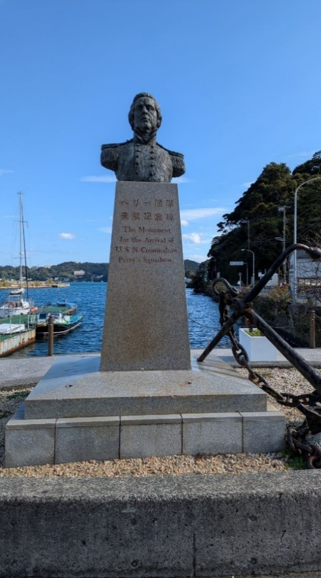
PC2：ペリー艦隊来航記念碑とブルベカードを一緒に撮影する
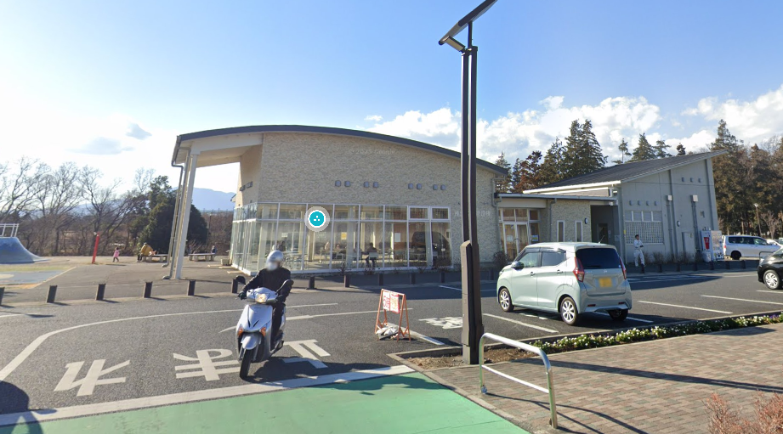
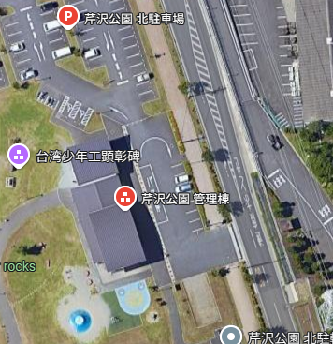
駐車場入り口に車止めチェーンあり。公園内は押し歩き！歩行者に注意。

 | ＊#35-36にある寄り道ポイント
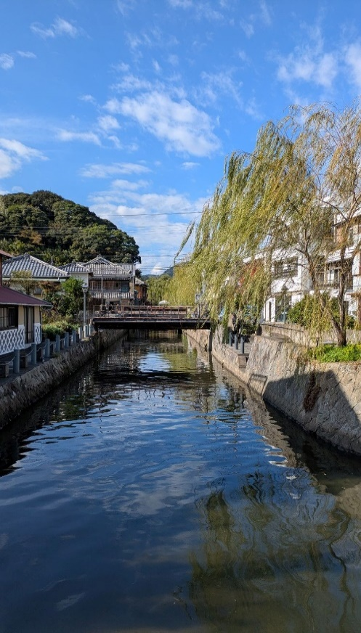
ペリーロード沿いの運河

